make the FUTURE today转印标
 |  | 062 | 068 | 074 | 080 | 086 | 092 | 098 | 104 | 110 | 116 | 122 | 128 | 134 | 140
款号 | 颜色 | 1-3 | 3-6 | 6-9 | 9-12 | 12-18 | 18-24 | 2-3 | 3-4 | 4-5 | 5-6 | 6-7 | 7-8 | 8-9 | 9-10 | 总数
 |  | mnths | mnths | mnths | mnths | mnths | mnths | yrs | yrs | yrs | yrs | yrs | yrs | yrs | yrs
JL534 | ☆make future today灰 15-4101TCX |  | 8 | 10 | 24 | 498 | 500 | 701 | 687 | 688 | 429 |  |  |  |  | 3545 | D25 | 3418
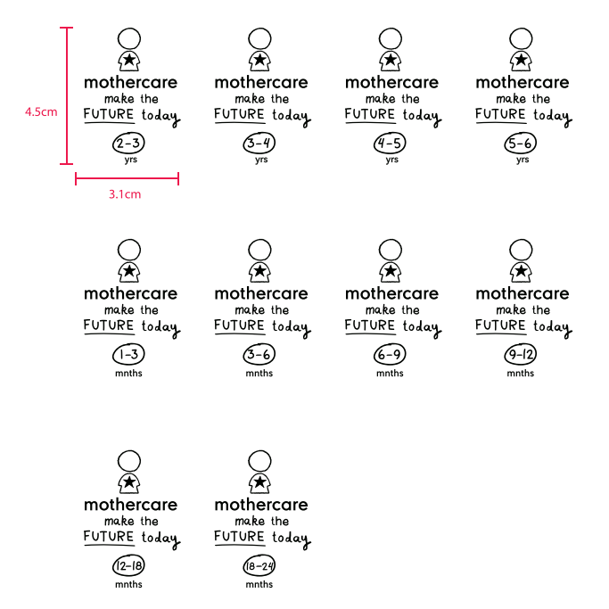
 |  |  |  |  |  |  |  |  |  |  |  |  |  |  |  | 496.3

无锡美盛 Winy

